1
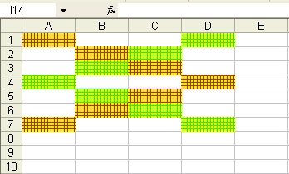
Відформатувати клітинки згідно з поданим зразком

4
11.50% | Річний відсоток | Депозитний калькулятор
№ | Прізвище | Вклад | Через 1 рік | Знято з рахунку | Через 2 роки | Знято з рахунку | Через 3 роки
 | Іванов
 | Петров
 | Сидоров
 | Федотов
 | Яковлев
 | Протасов
 | Рогов
 | Данілов
 | Всього:

1. Обчислити значення в незаповнених стовпцях.
2. Використовувати абсолютну адресу для клітинки з річним відсотком.
3. Відформатувати таблицю. Для чисел застосувати грошовий формат (грн.)

5
Середня тепература протягом місяця травень у Сіднеї
Зафіксована середня тепература протягом місяця травень у Сіднеї (південь Австралії) |  |  | Побудувати діаграму за зразком:
День місяця | Середня денна | Середня нічна
1 | 26.3 | 27.3
2 | 27.4 | 28.4
3 | 22.3 | 23.3
4 | 24.5 | 25.5
5 | 22.6 | 23.6
6 | 21.8 | 22.8
7 | 23.6 | 24.6
8 | 22.4 | 23.4
9 | 26.3 | 27.3
10 | 22.4 | 23.4
11 | 26.5 | 27.5
12 | 23.5 | 24.5
13 | 25.4 | 26.4
14 | 26.3 | 28.3 | Місто Сідней - одне з найкрасивіших міст планети
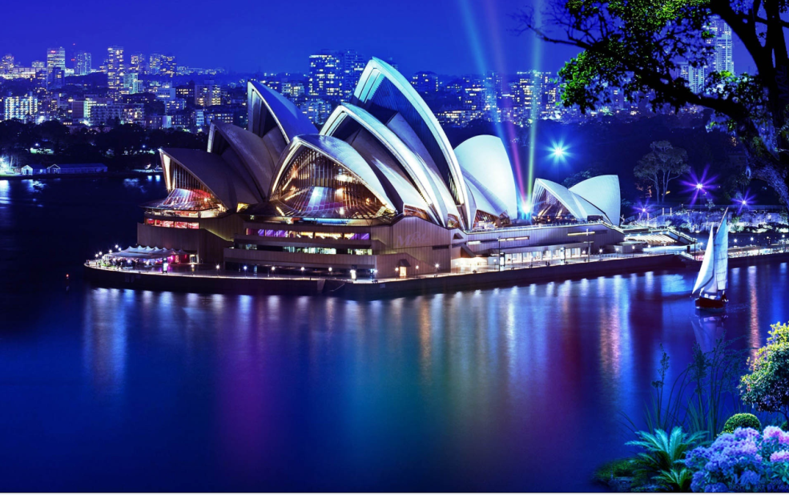
15 | 25.8 | 27.8
16 | 27.1 | 29.1
17 | 26 | 28
18 | 24.6 | 26.6
19 | 25.8 | 27.8
20 | 25.9 | 22.9
21 | 27 | 24
22 | 26.8 | 23.8
23 | 27.1 | 24.1
24 | 27.6 | 24.6
25 | 27.3 | 24.3
26 | 26 | 23
27 | 27.8 | 24.8
28 | 28.3 | 25.3
29 | 27.6 | 24.6
30 | 28.4 | 25.4
31 | 30 | 27

6
Побудувати графіки функцій
y1(х)=sin2x
y2(х)=sin(2x)/(2x) на одному аркуші.
Аргумент х змінювати на відрізку [–10; 10] з кроком 1.

7
Опитано групу пасажирів, які користуються сезонними проїздними білетами у місті Дарвін за визначеним маршрутом.
Вони витрачають на поїздку деякий час.
Округлені (до цілого) значення часу поїздки занесено у вибірку.
Отримати характеристики виборки, використовуючи назву діапазону комірок.
29 | Середній час
37
28 | Максимальний час
28
30 | Мінімальний час
27
32 | Кількість опитаних пасажирів
33
29
34
31
27
30
32
29
27
35
31
29
32
34
32
30
26
26
36
29
30
30
29
32
30
30
33
28
30
30
28
30
30
28
33
31
32
24
24
34
32
28
26

8
Створити таблицю розрахунку вартості бензину для проїзду на автомобілі із Сіднея у Мельбурн, Канберру чи Аделаїду.
В окремих клітинках збережено інформацію про витрати бензину на 100 км шляху
і вартість 1 літру бензину.
Витрата бензину однакова на будь-якому шляху.
Назва міста | Відстань до Сіднея, км | Вартість проїзду в грн | Витрата бензину на 100 км шляху | Вартість 1л бензину
Мельбурн | 872 |  | 10 | 17.00 грн.
Канберра | 286
Аделаїда | 1412

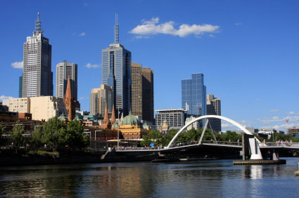
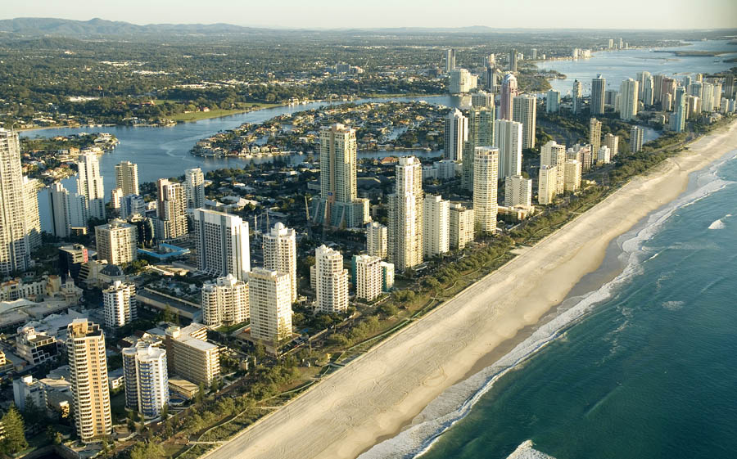

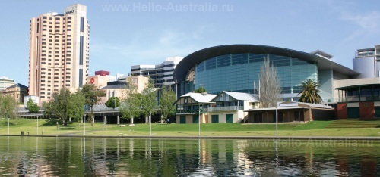
 |  |  |  |  | 234

10
Розташувати на окремому аркуші 10_ відомості про десять найдовших річок Австралії.
Отриману таблицю відформатувати.
 | Назва річки | Довжина (км)
1 | Брісбен | 344
2 | Вікторія | 780
3 | Артур | 189
4 | Аделаїда | 180
5 | Денмар | 60
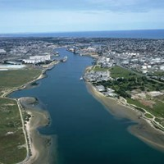
6 | Гаскойн | 178
7 | Франклін | 129
8 | Деруент | 215
9 | Гордон | 186
10 | Фдайамантина | 941
11 | Клайд | 102
12 | Кларенс | 394
13 | Кондамин | 657
14 | Купер-Крик | 1420
15 | Кинг | 52
16 | Джорджес | 96
17 | Куїн | 13
18 | Муррей | 2375
19 | Гоулберн | 654
20 | Мерсі | 158

